Estadísticas
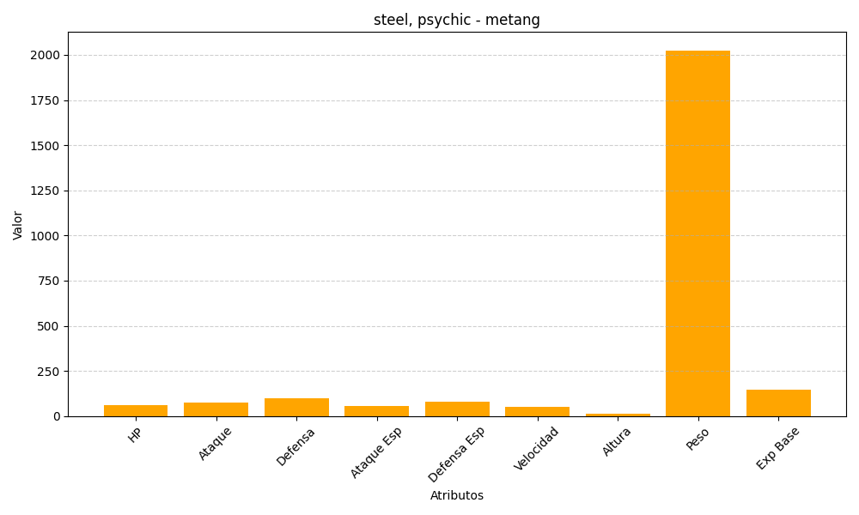
ID | Nombre | Tipo | HP | Ataque | Defensa | Ataque Especial | Defensa Especial | Velocidad | Altura | Peso | Experiencia Base
375 | metang | steel, psychic | 60 | 75 | 100 | 55 | 80 | 50 | 12 | 2025 | 147

